表概况诊断
诊断内容 | 输出结果 | 结论
表概况诊断 | 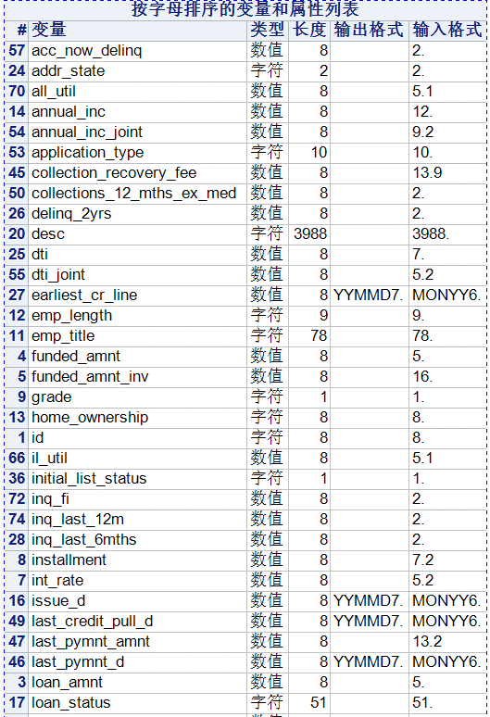 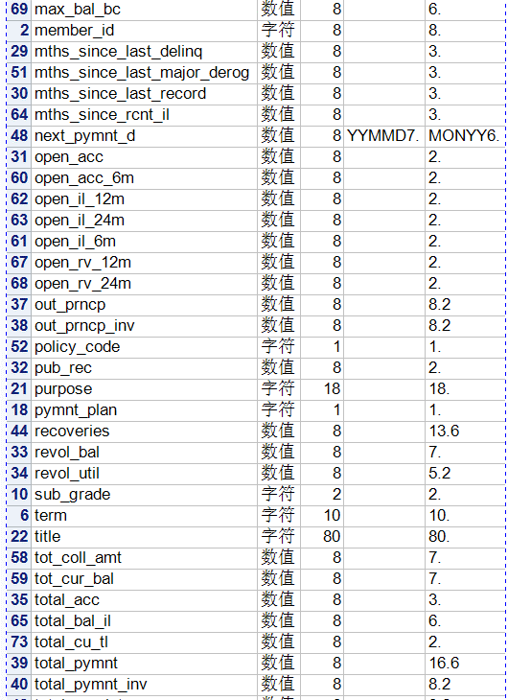 | 数据集一共包含88737条数据，一共有74个变量。变量的类型包括数值型和字符型，其中数值型的数据包括正常数据日期数据，日期数据的输入格式是monyy6. 输出格式是yymmd7.
重复观测诊断 | 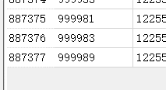 | 经过重复诊断之后发现观测数还是887377条数据，说明原数据集不包含观测值
主键重复诊断 |  | 通过查看数据字典，把id当成主键经过主键重复诊断，之后发现观测数还是887377条，说明id是此数据集的主键。
 |  | 首页!A1

单变量诊断
诊断内容 | 输出结果 | 结论
缺失分析 | 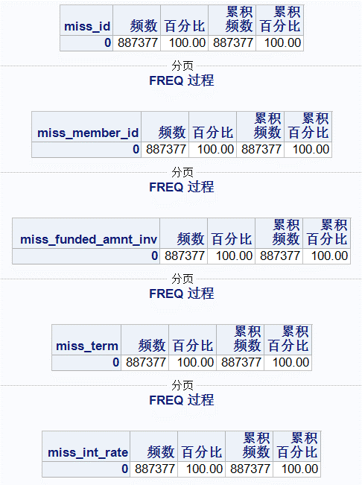 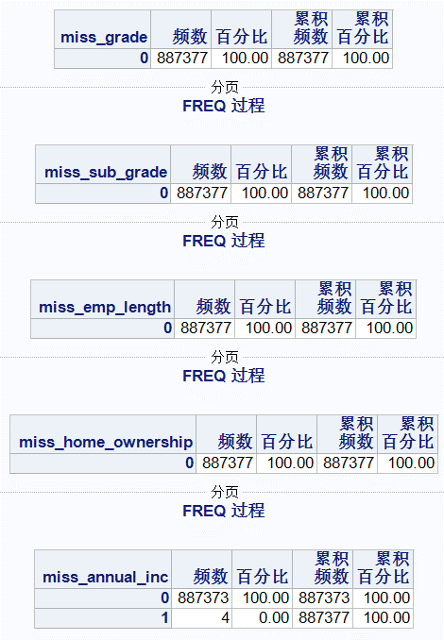 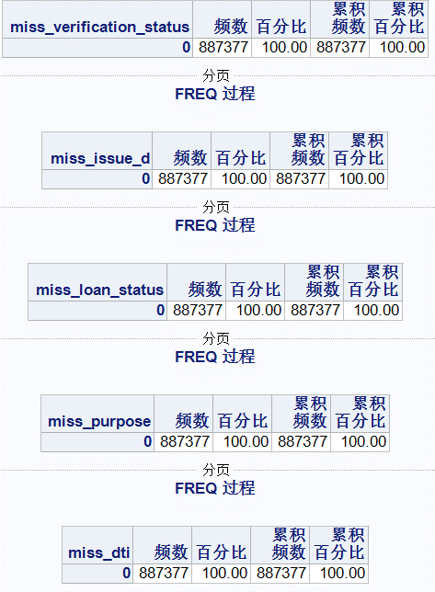 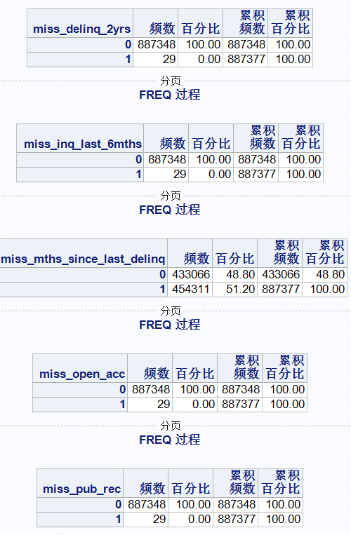 | 通过缺失值分析，和我们分析有关的变量annual_inc，delinq_2yrs，inq_last_6mths，mths_since_last_delinq，open_acc，pub_rec，revol_util，total_acc，out_prncp，mths_since_last_major_derog，annual_inc_joint，dti_joint，tot_coll_amt，total_bal_il，il_util，total_rev_hi_lim，loan_amnt有缺失。其中mths_since_last_delinq缺失值超过一半占比51.2%，mths_since_last_major_derog缺失占比75.02，annual_inc_joint缺失占比99.94%，dti_joint缺失占比92.08%，tot_coll_amt，total_bal_il，il_util，all_uti缺失占比都打到97%。对于这些缺失较大的变量，对后续的分析没有什么意义，准备删除这些变量。
 | 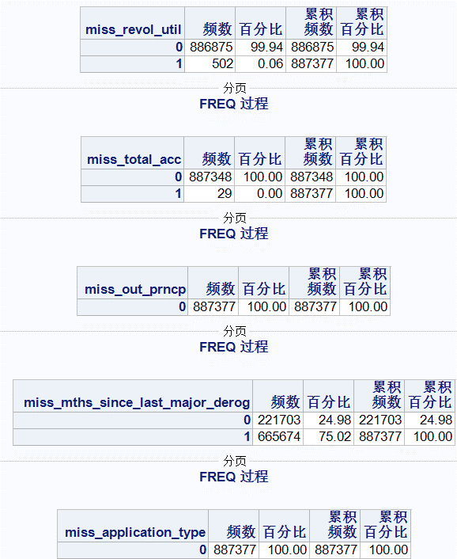 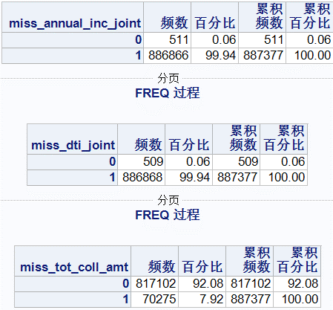 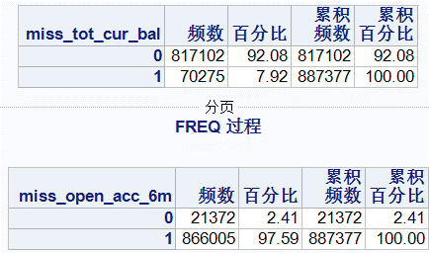 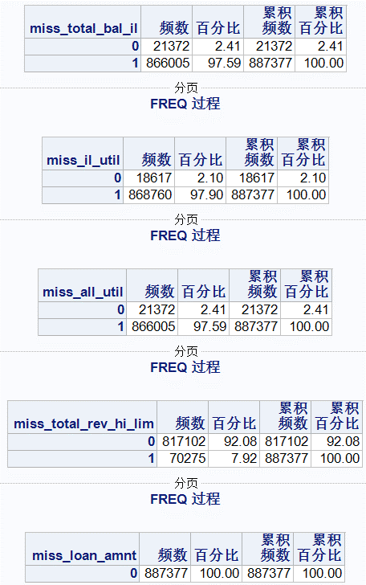
单变量分析 | 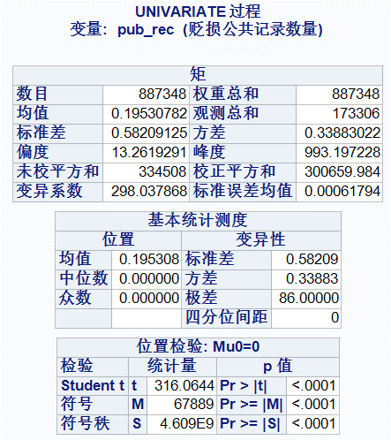 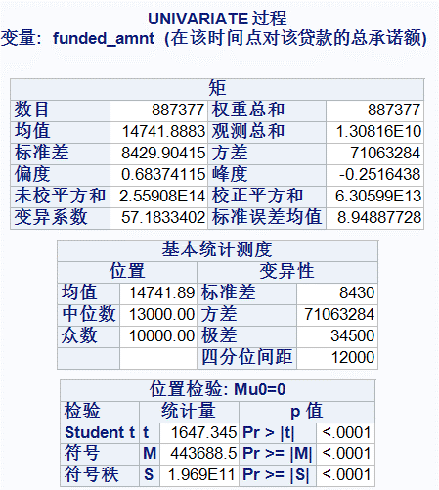 | 通过对投资者贷款总额和贬损公共记录条数的单变量分析可以发现以下几个问题。1. 投资者投资的总额最大值是35000，最小值是500，中位数为13000，众数为10000.2.说明本P2P平台主要业务是小额贷款。且低于15000的超过50%，低于30000的超过90%。3. 贬损记录最小值是0，最大值是86，均值为0.19，众数和中位数都为0，75%的贬损记录为0,99%以内的贬损数小于等于2。说明这个平台贷款客户违约率还是比较小的。从而也可以说明在这个平台坏账几率比较小。
频数分析 |  | 70的贷款用户都选择36个月还清，30的用户选择60个月还清。可以了解到在p2p平台上以短期贷款为主，长期贷款也有。
 | 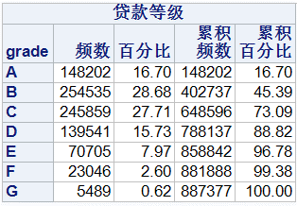 | 贷款客户中贷款等级为BC的最多都在25%以上，等级为A的占比16.7%，等级为D占比15.73%。四者占比总共88.82%等级为EFG的占比都低于10%.可以说明大部分客户的都会选择ABCD这四种类别的贷款。具体原因等后续分析。
 | 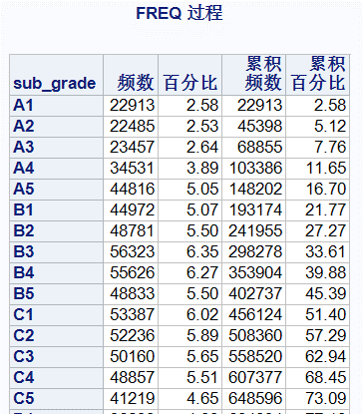 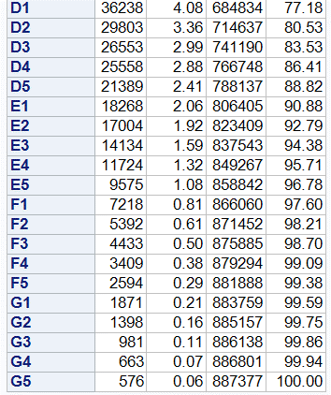 | 在AB等级中，子等级越高，贷款人数越多。在CDEFG等几种，子等级越高，贷款人数越少。
 |  | 首页!A1

粒度诊断
诊断内容 | 输出结果 | 结论
粒度诊断 | 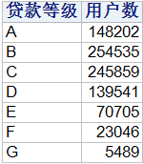 | 通过查看各个等级的用户数，发现与前边频数得到的结果相同。我们从这里可以发现每个客户的记录只有一条，客户id是一个不可重复值。可以推测所有的贷款客户都只贷款一次。
 | 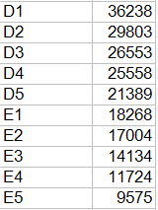 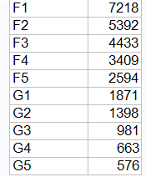

 | 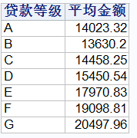 | 通过对贷款等级和平均贷款金额进行粒度诊断发现从B-G平均贷款金额逐渐增大。猜测A-G等级逐渐升高，但A的平均贷款金额大于B，这个猜测原因可能是数据集统计有误。
 | 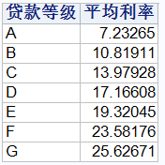 | 通过对贷款等级和平均贷款金额进行粒度诊断发现从A-G平均贷款利率逐渐增大。
 | 通过对贷款等级分别和平均贷款金额和平均利率进行粒度诊断可以回答前边的疑问A-C种类贷款的人多的原因。因为A-C等级较低，需要的利率也会低一点，同样可贷款的金额会少一点。 | 首页!A1

时间连续性诊断
诊断内容 | 输出结果 | 结论
时间连续性诊断 | 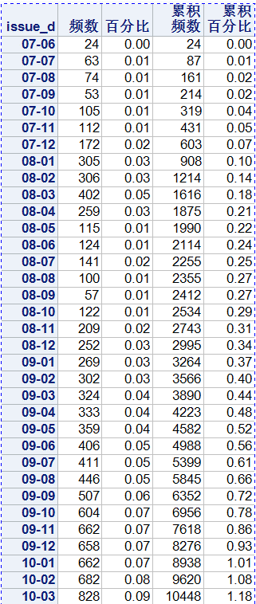 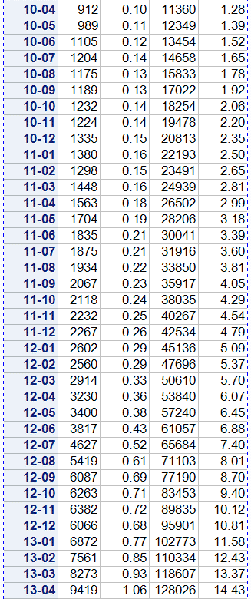 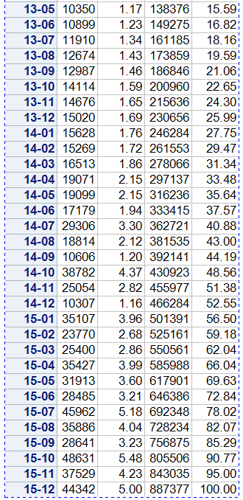 | 通过时间连续性诊断，发现贷款记录时间的时间跨度为2007年6月到2015年12月份
 |  | 首页!A1

